PERFORMANCE
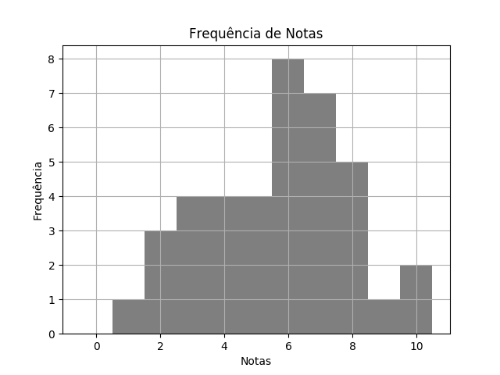
 |  | FÍS SEM1 TPS 3 DESTRATOR.pdf |  |  | 02/03/2020 | Customers
 | RELATÓRIO DE PERFORMANCE
 |  | DESTRATORES
 | MAIOR: 10.00 | MENOR: 1.00 | MÉDIA: 5.67 | DESVIO: 2.22

 | Matriz de Destratores
 | A | B | C | D | E
Q. 1 | 1 | 16 | 10 | 7 | 5
Q. 2 | 1 | 0 | 38 | 0 | 0
Q. 3 | 1 | 5 | 10 | 22 | 1
Q. 4 | 1 | 2 | 2 | 4 | 30
Q. 5 | 3 | 4 | 23 | 6 | 3
Q. 6 | 22 | 0 | 17 | 0 | 0
Q. 7 | 3 | 9 | 6 | 21 | 0
Q. 8 | 2 | 19 | 10 | 2 | 6
Q. 9 | 30 | 4 | 2 | 2 | 1
Q. 10 | 0 | 2 | 18 | 17 | 2

